Planilha1
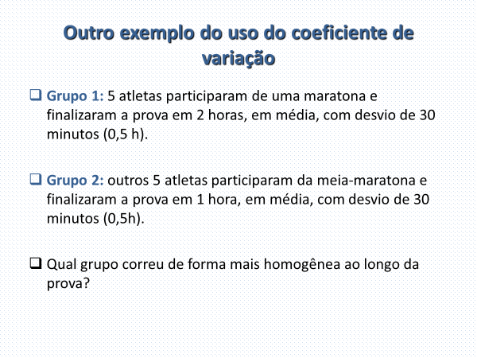
Coeficiente de variação
Grupo 1: 0,5/2 = 25%
Grupo 2: 0,5/1 = 50%
Ou seja, a variabilidade relativa (em relação á média do grupo) do grupo 2 é maior do que no grupo 1.

Planilha2
Escore-z = (x - média)/desvio
Escore-z = sempre terá:
Média = 0
Desvio = 1
Regra empírica: qualquer valor acima de 3 e abaixo de -3 desvios será considerado um outlier, se a variável for simétrica (curva em forma de sino).
Exmplo de ánalise dos escores-z.
O escore-z 1,04 indica que a participação de mercado da marca 1 na cidade de Poá está 1,04 desvio acima da média.
O escore-z 0,93 indica que a participação de mercado da marca 2 na cidade de Itupena está 0,93 desvio abaixo da média.
Município | X1 | X2 | Z1 | Z2
Bragança | 3.3 | 28.5 | -1.46 | -0.76
Poá | 4.7 | 33 | 1.04 | -0.23
Piracaia | 4.3 | 45 | 0.33 | 1.17
Itupeva | 3.7 | 27 | -0.74 | -0.93
Dracena | 4 | 46.5 | -0.21 | 1.34
Santos | 4.7 | 30 | 1.04 | -0.58

Média | 4.1166666667 | 35 | 0.00 | 0
Desvio | 0.56 | 8.57 | 1.00 | 1.00

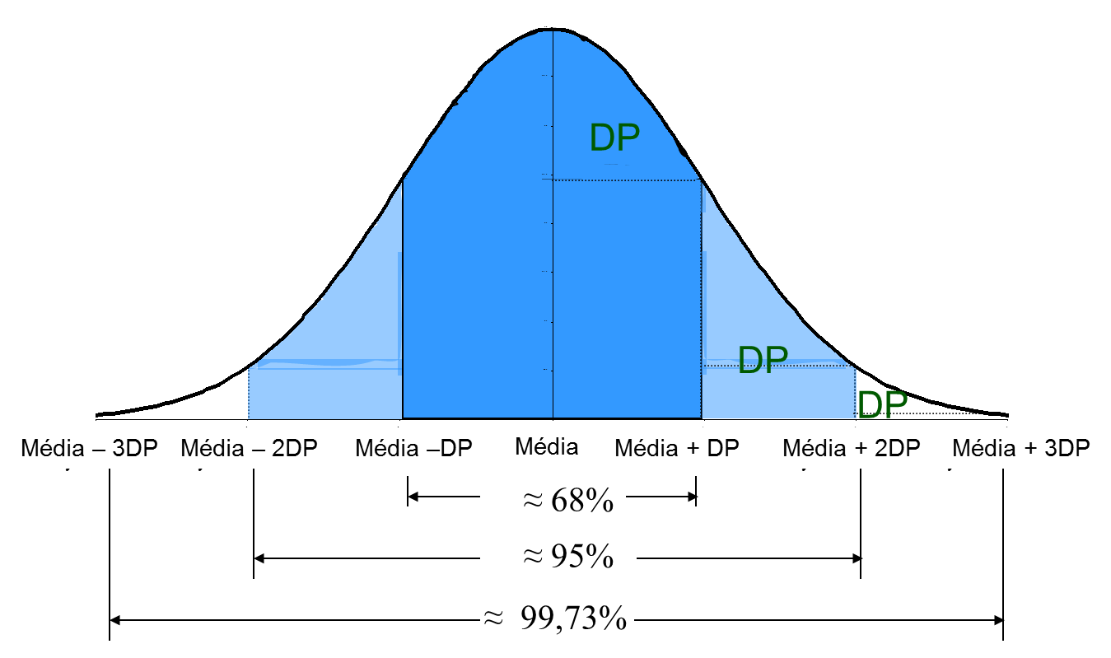
Regra empírica
a) 68% das observações estão entre mais ou menos 1 desvio em torno da média;
b) 95% das observações estão entre mais ou menos 2 desvio em torno da média;
c) 99,73% das observações estão entre mais ou menos 3 desvio em torno da média;
Exemplo:
a) Altura média da classe é 1,70 com desvio padrão de 5cm, qual a chance de uma pessoa ter altura superior a 1,75?
R: 16%
b) Qual percentual de pessoas com altura entre 1,65 e 1,70?
R: 34%

Existe três clusters
Em relação a marca 1, a performace desse grupo está em torna da média.
Já para a marca 2, é o grupo que apresenta o maior desempenho.

Análise:

Análise:

